Eliza
ELIZA
Sprachbasiertes Kommunikationsprogramm - die Mutter aller Chatbots und KIs

Eliza ist ein zwischen 1964 und 1966 von Joseph Weizenbaum entwickeltes
Computerprogramm, um die Möglichkeiten der Kommunikation zwischen einem
Menschen und einem Computer über natürliche Sprache aufzuzeigen.

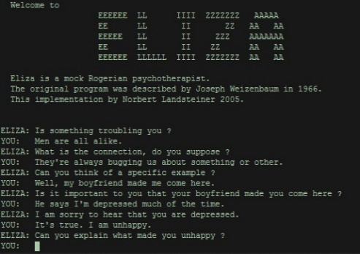
Screenshot Eliza "Doctor" 2005 | Video
 | https://www.youtube.com/watch?v=RMK9AphfLco
 | Dauer 1:49min (engl.)

 | Um Eliza verstehen zu lernen,
 | wenden wir uns an Hildegard.
Zu Hildegard

Auszug aus dem Wikipedia-Artikel zu Joseph Weizenbaum
1966 veröffentlichte Weizenbaum das Computerprogramm ELIZA, mit dem er die Verarbeitung natürlicher Sprache durch einen Computer demonstrieren wollte. Eliza wurde als Meilenstein der „künstlichen Intelligenz“ gefeiert, seine Variante Doctor simulierte das Gespräch mit einem Psychologen. Es schien den Turing-Test zu bestehen, da viele Benutzer nicht merkten, dass sie mit einer Maschine kommunizierten. Weizenbaum war entsetzt, wie ernst viele Menschen dieses relativ einfache Programm nahmen, indem sie im Dialog intimste Details von sich preisgaben. Dabei war das Programm nie darauf hin konzipiert, einen menschlichen Therapeuten zu ersetzen. Durch dieses Schlüsselerlebnis wurde Weizenbaum zum Kritiker der gedankenlosen Computergläubigkeit. Heute gilt Eliza als Prototyp für moderne Chatbots.

Quelle: https://de.wikipedia.org/wiki/Joseph_Weizenbaum

